葛公镇仙寓山
C10856 东至县葛公镇仙寓山村党群服务中心建设项目
中标日期 | 2018.12.29 |  | 575,252.87 | 负责人 | 徐定芳13856620303 | 建设单位 |  |  |  | 分公司项目，独立核算
决算日期 |  | 决算价 | 587,529.92
销售开票：
开票日期 | 收入金额 | 工程地缴税 |  | 企业本地缴税 |  | 价税合计 | 到款情况
 |  | 税率 | 增值税额 | 税率 | 增值税额 |  | 日期 | 金额 | 银行
2019-05-24 | 82,568.81 | 0% | 0.00 | 9% | 7,431.19 | 90,000.00 | 2019-05-29 | 100,000.00 | 专户
 | 192,660.55 |  | 0.00 | 9% | 17,339.45 | 210,000.00 | 2020-01-19 | 200,000.00 | 专户
 | 263,788.92 |  | 0.00 | 9% | 23,741.00 | 287,529.92 | 2021-02-08 | 257,529.00 | 专户

合计 | 539,018.28 |  | 0.00 |  | 48,511.64 | 587,529.92 |  | 557,529.00
材料发票： |  |  |  |  |  |  |  | 30000.92
认证日期 | 成本金额 | 份数 | 类型 | 税率 | 进项税额 | 价税合计 | 付款日期 | 付款金额 | 银行 | 销货单位 | 货物 | 合同 | 发货单 | 备注
 |  |  |  |  |  |  | 2019-5- | 90,000.00 | 专户
 |  |  |  |  |  |  | 2020-1- | 55,713.00 | 专户 | 安徽尧兴建设工程有限公司 | 水泥、木工板
 | 0.00 |  |  |  | 0.00 |  | 2020-1- | 79,700.00 | 专户 | 东至县顺美劳务有限公司 | 砂石
 | 0.00 |  |  |  | 0.00 |  | 2020-1- | 54,000.00 | 专户 | 东至县顺美劳务有限公司 | 标砖
 | 0.00 |  |  |  | 0.00 |  | 2020-1- | 4,026.00 | 专户 | 徐定芳 | 招标代理费
 | 0.00 |  |  |  | 0.00 |  | 2021-3- | 20,481.00 | 专户 | 安徽尧兴建设工程有限公司 | 材料
 | 495.05 |  |  |  | 0.00 | 495.05 | 2021-3- | 38,869.00 | 专户 | 东至县顺美劳务有限公司 | 材料
 | 652.87 |  |  |  | 0.00 | 652.87 | 2021-3- | 115,940.00 | 专户 | 东至县顺美劳务有限公司 | 劳务
 | 763.02 |  |  |  | 0.00 | 763.02 | 2021-3- | 58,800.00 | 专户 | 东至县雨晟工程设备租赁有限公司 | 机械
 | 2,356.23 |  |  |  | 0.00 | 2,356.23
 | 582.16 |  |  |  | 0.00 | 582.16
 | 0.00 |  |  |  | 0.00
 | 0.00 |  |  |  | 0.00 |  | 2021-03-09 | -3,525.00 | 收 | 0.6%企税（吴总算）
 | 0.00 |  |  |  | 0.00 |  | 3次 | 3,525.00 | 补扣 | 0.6%企税（吴总算）
 | 0.00 |  |  |  | 0.00 |  | 2021-02-25 | -920.00 | 收 | 全部管理费（宛建军卡）
 | 0.00 |  |  |  | 0.00 |  | 3次 | 920.00 | 扣 | 全部管理费
 | 0.00 |  |  |  | 0.00 |  | 2021-02-24 | -7,725.87 | 收 | 管理费3%（宛建军卡）
 | 0.00 |  |  |  | 0.00 |  | 3次 | 23,680.27 | 扣 | 交税
 | 0.00 |  |  |  | 0.00 |  | 3次 | 7,725.87 | 扣 | 管理费3% 王光如
 | 0.00 |  |  |  | 0.00 |  | 2次 | -6,000.00 | 收 | 管理费
 | 0.00 |  |  |  | 0.00 |  | 2次 | 15,494.04 | 扣 | 税金
 | 0.00 |  |  |  | 0.00 |  | 2次 | -6,174.31 | 退 | 预留款
 | 0.00 |  |  |  | 0.00 |  | 2次 | 6,000.00 | 扣 | 管理费3%
 | 0.00 |  |  |  | 0.00 |  | 1次 | -3,000.00 | 收 | 管理费
 |  |  |  |  |  |  | 1次 | 6,174.31 | 预留
 |  |  |  |  |  |  | 1次 | 3,000.00 | 扣 | 管理费3%
 | 0.00 |  |  |  | 0.00 |  | 1次 | 825.69 | 扣 | 税金
合计 | 4,849.33 |  |  |  | 0.00 | 4,849.33 |  | 557,529.00
应提供成本 | 517457.54 |  |  |  |  | 582680.59 | 可支付金额 | 0.00
尚需提供成本 | 512608.21
公司代缴税金： |  |  |  |  |  |  |  |  |  |  | 8227.92
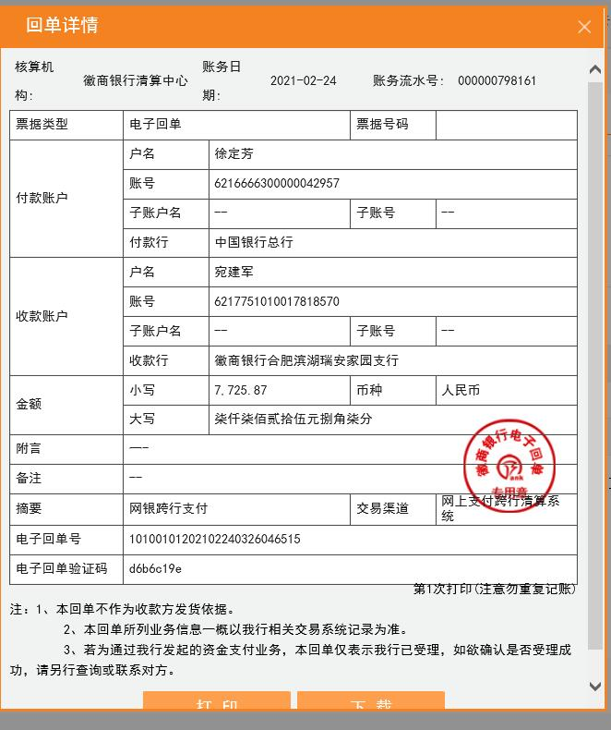
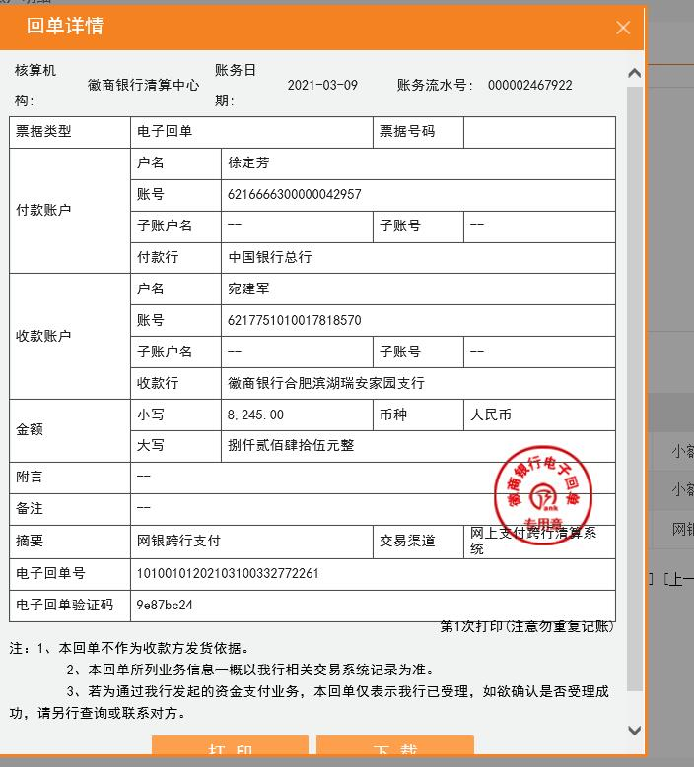
税种 | 税额 |  | 税种 | 税率 | 税额
企业所得税 | 128152.05 |  | 增值税 | 差额 | 48,511.64
印花税 | 27.00 |  | 城市维护建设税 | 0.05 | 2,425.58
水利基金 | 323.41 |  | 教育费附加 | 0.03 | 1,455.35
 |  |  | 地方教育费附加 | 0.02 | 970.23
小计 | 128502.46 |  | 小计 |  | 53,362.81
 |  |  | 印花税 | 0.0003 | 176.26
 |  |  | 水利基金 | 0.0006 | 323.41
 |  |  | 小计 |  | 499.67
 |  |  | 合计 |  | 53,862.48
 |  |  | 企业所得税 | 0.01 | 5,390.18

 |  |  |  |  |  |  |  |  |  |  | 9920

人才公寓
C12670 东至县人才公寓建设项目（一期）
中标日期 | 2020.7.13 | 中标价 | 1,830,133.63 | 负责人 | 徐定芳13856620303 | 建设单位 |  |  |  | 分公司项目，独立核算
决算日期 |  | 决算价
销售开票：
开票日期 | 收入金额 | 工程地缴税 |  | 企业本地缴税 |  | 价税合计 | 到款情况
 |  | 税率 | 增值税额 | 税率 | 增值税额 |  | 日期 | 金额 | 银行
2020-9- | 642,201.83 | 2% | 12,844.04 | 7% | 44,954.13 | 700,000.00 | 2020-10-14 | 400,000.00 | 专户
 | 0.00 |  | 0.00 |  | 0.00 |  | 2020-10-14 | 300,000.00 | 专户
 | 0.00 |  | 0.00 |  | 0.00 |  | 2021-02-03 | 100,000.00 | 专户
 |  |  |  |  |  |  | 2021-02-03 | 450,000.00 | 专户

 | 0.00 |  | 0.00 |  | 0.00
合计 | 642,201.83 |  | 12,844.04 |  | 44,954.13 | 700,000.00 |  | 1,250,000.00
材料发票：
认证日期 | 成本金额 | 份数 | 类型 | 税率 | 进项税额 | 价税合计 | 付款日期 | 付款金额 | 银行 | 销货单位 | 货物 | 合同 | 发货单 | 备注
2020-09-01 | 43,564.36 |  | 专 | 1% | 435.64 | 44,000.00 |  |  |  | 东至县顺美劳务有限公司 | 石子
2020-09-01 | 31,683.17 |  | 专 | 1% | 316.83 | 32,000.00 |  |  |  | 东至县顺美劳务有限公司 | 黄沙
2020-09-01 | 180,198.02 |  | 专 | 1% | 1,801.98 | 182,000.00 |  |  |  | 东至县雨晟工程设备租赁有限公司 | 机械费
2020-09-01 | 47,212.39 |  | 专 | 13% | 6,137.61 | 53,350.00 |  |  |  | 安徽尧兴建设工程有限公司 | 电线
2020-09-01 | 33,897.35 |  | 专 | 13% | 4,406.65 | 38,304.00 |  |  |  | 安徽尧兴建设工程有限公司 | 建筑模板
2020-09-01 | 31,929.20 |  | 专 | 13% | 4,150.80 | 36,080.00 |  |  |  | 安徽尧兴建设工程有限公司 | 防盗门
2020-09-01 | 45,889.38 |  | 专 | 13% | 5,965.62 | 51,855.00 |  |  |  | 安徽尧兴建设工程有限公司 | 管材
2020-09-01 | 57,913.27 |  | 专 | 13% | 7,528.73 | 65,442.00 |  |  |  | 安徽尧兴建设工程有限公司 | 金属门窗
2020-09-01 | 12,201.77 |  | 专 | 13% | 1,586.23 | 13,788.00 |  |  |  | 安徽尧兴建设工程有限公司 | 灯具
2020-09-01 | 39,823.01 |  | 专 | 13% | 5,176.99 | 45,000.00 |  |  |  | 东至博茗建材销售有限公司 | 水泥
 | 0.00 |  |  |  | 0.00 |  | 2020-10-30 | 258,819.00 | 专户 | 安徽尧兴建设工程有限公司 | 电线/模板/管材/门窗等
 | 0.00 |  |  |  | 0.00 |  | 2020-10-30 | 45,000.00 | 专户 | 东至博茗建材销售有限公司 | 水泥
 | 0.00 |  |  |  | 0.00 |  | 2020-10-30 | 76,000.00 | 专户 | 东至县顺美劳务有限公司 | 砂石
 | 0.00 |  |  |  | 0.00 |  | 2020-10-30 | 182,000.00 | 专户 | 东至县雨晟工程设备租赁有限公司 | 机械费
2020-11-01 | 109,421.50 | 2份 | 普 |  | 0.00 | 109,421.50 |  |  |  | 东至县顺美劳务有限公司 | 劳务
2020-11-01 | 115,940.00 | 2份 | 普 |  | 0.00 | 115,940.00 |  |  |  | 东至县顺美劳务有限公司 | 劳务
2020-11-01 | 77,065.00 | 1份 | 普 |  | 0.00 | 77,065.00 |  |  |  | 东至县顺美劳务有限公司 | 螺纹钢
2020-11-01 | 58,800.00 | 1份 | 普 |  | 0.00 | 58,800.00 |  |  |  | 东至县雨晟工程设备租赁有限公司 | 机械费
2020-11-01 | 20,481.00 | 1份 | 普 |  | 0.00 | 20,481.00 |  |  |  | 安徽尧兴建设工程有限公司 | 排水管
 | 0.00 |  |  |  | 0.00 |  | 2020-12-17 | 109,421.50 | 专户 | 东至县顺美劳务有限公司 | 劳务
2021-01-01 | 232,975.31 | 4份 | 专 | 13% | 30,286.79 | 263,262.10 |  |  |  | 安徽尧兴建设工程有限公司 | 吸顶灯等
2021-01-01 | 267,376.24 | 3份 | 专 | 1% | 2,673.76 | 270,050.00 |  |  |  | 东至县顺美劳务有限公司 | 劳务
 | 0.00 |  |  |  | 0.00 |  | 2021-02-09 | 263,262.10 | 专户 | 安徽尧兴建设工程有限公司 | 吸顶灯等
 |  |  |  |  |  |  | 2021-02-09 | 270,050.00 | 专户 | 东至县顺美劳务有限公司 | 劳务

 | 0.00 |  |  |  | 0.00
 | 0.00 |  |  |  | 0.00
 | 0.00 |  |  |  | 0.00
 | 0.00 |  |  |  | 0.00 |  | 2021-02-05 | -33,904.01 | 收 | 徐定芳转王光如徽行卡
 | 0.00 |  |  |  | 0.00 |  | 2次 | 11,301.34 | 扣 | 剩余全部1%企税
 | 0.00 |  |  |  | 0.00 |  | 2次 | 22,602.67 | 扣 | 剩余全部管理费
 | 0.00 |  |  |  | 0.00 |  | 2020-10-09 | 22,103.85 | 扣 | 税金（直接划拨）
 | 0.00 |  |  |  | 0.00 |  | 2020-10-26 | -7,000.00 | 收 | 企税（2020.10.26付红霞转王光如徽行）
 | 0.00 |  |  |  | 0.00 |  | 2020-10-21 | -14,000.00 | 收 | 管理费（2020.10.21付红霞转王光如徽行）
 | 0.00 |  |  |  | 0.00 |  | 1次 | 7,000.00 | 扣 | 到账工程款1%企税
 | 14,000.00 |  |  |  | 0.00 | 14,000.00 | 1次 | 14,000.00 | 扣 | 到账工程款2%管理费
合计 | 1,420,370.97 |  |  |  | 70,467.63 | 1,490,838.60 |  | 1,226,656.45
应提供成本 | 616513.76 |  |  |  |  | -790838.60 | 可支付金额 | 23,343.55
尚需提供成本 | -803857.21 |  |  |  |  |  |  | 14000.00
公司代缴税金：
税种 | 税额 |  | 税种 | 税率 | 税额
企业所得税 | -200964.30 |  | 增值税 | 差额 | -25,513.50
印花税 | 210.00 |  | 城市维护建设税 | 0.05 | -1,275.68
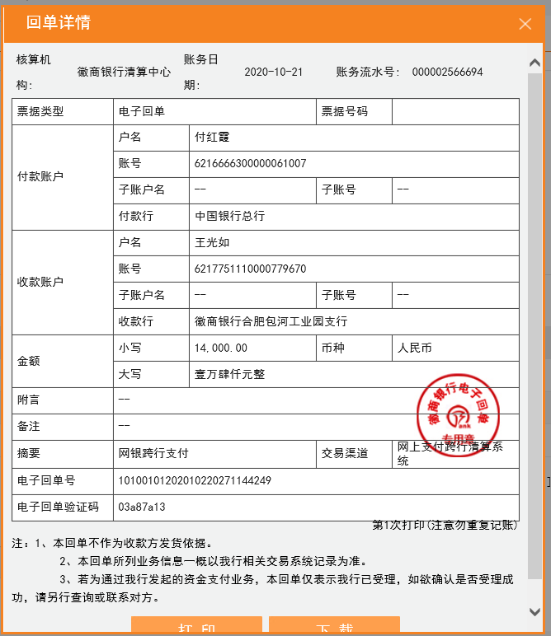
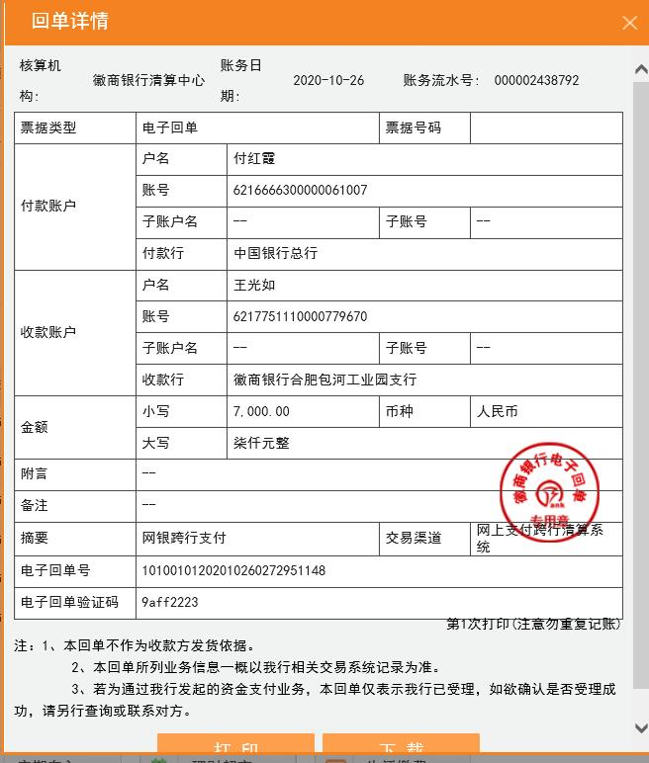
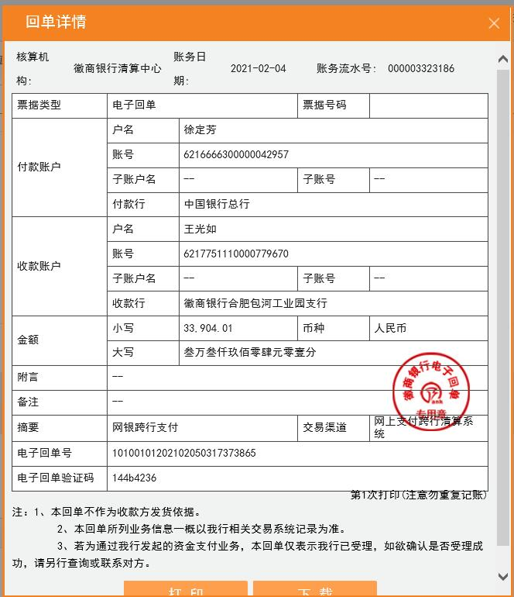
水利基金 | 385.32 |  | 教育费附加 | 0.03 | -765.41
 |  |  | 地方教育费附加 | 0.02 | -510.27
小计 | -200368.98 |  | 小计 |  | -28,064.85
 |  |  | 印花税 | 0.0003 | 210.00
 |  |  | 水利基金 | 0.0006 | 385.32
 |  |  | 小计 |  | 595.32
 |  |  | 合计 |  | -27,469.53
 |  |  | 企业所得税 | 0.01 | 6,422.02
 |  |  |  |  | 346050.00
 |  |  |  |  | 302426.50

